Лист 1
Прайс-лист
МИР ПРЯЖИ

В валюте: руб. (курс 1).
Цены указаны на 07.08.2020

№ | Номенклатура/ Характеристика номенклатуры | Описание | Изображение | Артикул | Цена | Ед. | Остаток | Ссылка на сайт
 | Льняная ткань для рукоделия | Льняная ткань для рукоделия |  | ОД | 300.00 |  |  | Изображение
 | Льняная ткань для рукоделия (Винтаж) |  | 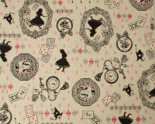 |  | 300.00 | м | 1.5 | Изображение
 | Ткань Лен "Горошек 4 мм", шир. 150 см, цвет: голубой/белый | Ткань Лен "Горошек 4 мм", шир. 150 см, цвет: голубой/белый | 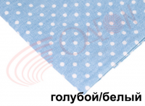 | ВА-00023719 | 300.00 |  |  | Изображение
 | Ткань Лен "Горошек 4 мм", шир. 150 см, цвет: голубой/белый |  |  |  | 300.00 | м | 1 | Изображение
 | Ткань Лен "Горошек 4 мм", шир. 150 см, цвет: красный/белый | Ткань Лен "Горошек 4 мм", шир. 150 см, цвет: красный/белый | 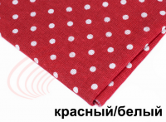 | ВА-00023724 | 300.00 |  |  | Изображение
 | Ткань Лен "Горошек 4 мм", шир. 150 см, цвет: красный/белый |  |  |  | 300.00 | м | 7.7 | Изображение
 | Ткань Лен "Романтика", шир.150 см. | Ткань Лен "Романтика", шир.150 см. | 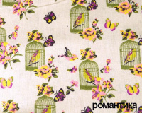 | ВА-00011977 | 300.00 |  |  | Изображение
 | Ткань Лен "Романтика", шир.150 см. |  |  |  | 300.00 | м | 6 | Изображение
 | Ткань Лен "Сад", шир.150 см. | Ткань Лен "Сад", шир.150 см. | 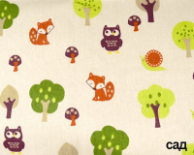 | ВА-00011975 | 300.00 |  |  | Изображение
 | Ткань Лен "Сад", шир.150 см. |  |  |  | 300.00 | м | 1 | Изображение
 | Ткань Лен "Цветочная поляна", шир. 150 см, цвет: голубой | Ткань Лен "Цветочная поляна", шир. 150 см, цвет: голубой | 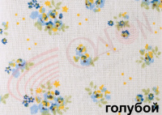 | ВА-00023731 | 300.00 |  |  | Изображение
 | Ткань Лен "Цветочная поляна", шир. 150 см, цвет: голубой |  |  |  | 300.00 | м | 7 | Изображение
 | Ткань Лен "Цветочная поляна", шир. 150 см, цвет: розовый | Ткань Лен "Цветочная поляна", шир. 150 см, цвет: розовый | 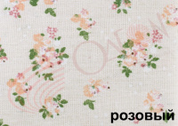 | ВА-00023730 | 300.00 |  |  | Изображение
 | Ткань Лен "Цветочная поляна", шир. 150 см, цвет: розовый |  |  |  | 300.00 | м | 0.05 | Изображение
 | Ткань100% хлопок вельвет, шир.110 см | Ткань100% хлопок вельвет, шир.110 см | 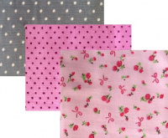 | 232830 | 300.61 |  |  | Изображение
 | Ткань100% хлопок вельвет, шир.110 см (розочки) |  | 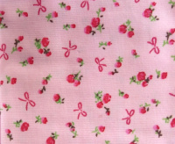 |  | 300.61 | м | 6 | Изображение
 | Ткань100% хлопок вельвет, шир.110 см (ярко-розовый) |  | 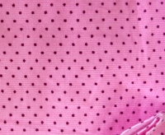 |  | 300.61 | м | 0.05 | Изображение
 | Ткань85% хлопок 15% лен, шир.147 см | Ткань85% хлопок 15% лен, шир.147 см | 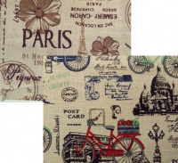 | 232832 | 300.61 |  |  | Изображение
 | Ткань85% хлопок 15% лен, шир.147 см (Велосипеды) |  |  |  | 300.61 | м | 0.1 | Изображение

